款式图
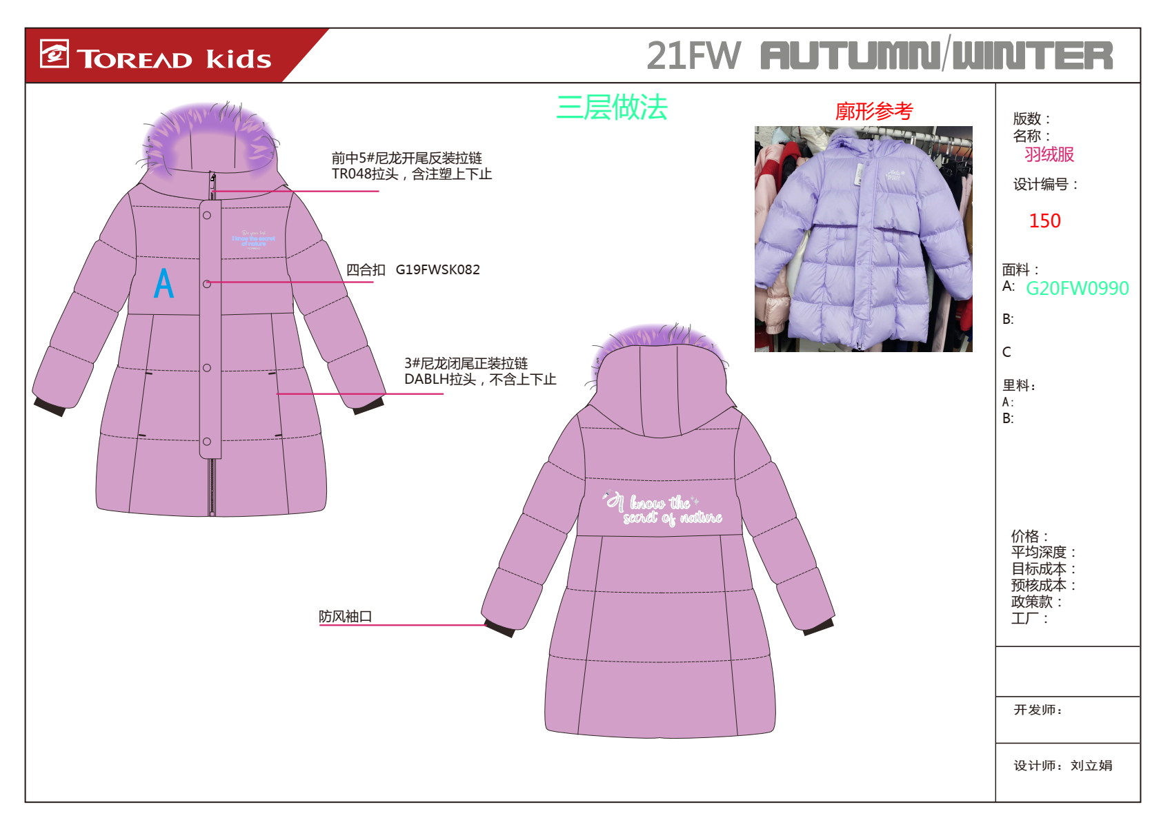

跳码样意见
款号 | QADJ94150 |  |  | 日期
码号 | 儿童号型 |  |  | 成人号型
号型 | 120/60 | 120/60 | 160/80A | 160/80A
后中长 | 58 |  | 0 | 78
前中长 | -5 |  |  | 15
胸围 | 84 |  | 0 | 104
腰围 | -4 |  |  | 16
摆围 | 101 |  |  | 121
肩宽 | 32.5 |  |  | 39.1
领高 | 6.5 |  |  | 6.5
下领围 | -1 |  |  | 4
肩点袖长 | 45 |  |  | 58
袖肥/2 | 17.9 |  |  | 21.15
袖肘围/2 | 14.6 |  |  | 16.8
袖口围/2 | 12.3 |  |  | 13.5
帽高 | 31.5 |  |  | 34.4
帽宽 | 21.7 |  |  | 24.5
插手袋长 | 13.5 |  |  | 15.5
实际冲容量（单位G)
洗水标标注冲容量(单位G）
跳码样意见：
1、前胸浮水改绒，效果如图。
2、注意门襟扣子不可脱落，漏绒邓现象。
3、试穿侧兜偏低，上提1cm
4、充绒量效果OK

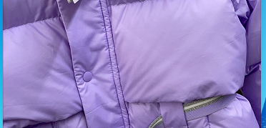

产前样
探路者控股集团股份有限公司 |  |  |  | 探路者控股集团股份有限公司
款号： | QADJ94150 | 成衣工厂 | 新瑞 | 款号： | QADJ94150 | 成衣工厂 | 新瑞
产品名称： | 儿童羽绒服 | 开发员 | 张红艳 | 产品名称： | 儿童羽绒服 | 开发员 | 张红艳
配色信息 | E62X/雪青紫 | 批版日期 | 2021-05-21 | 配色信息 | E62X/雪青紫 | 批版日期 | 2021-05-21
产前样尺寸测量： |  |  |  | 产前样尺寸测量：
码号 | 儿童号型 |  |  | 码号 | 儿童号型
号型 | 洗前 | 130/64 | 洗后 | 号型 | 洗前 | 130/64 | 洗后
后中长 | 1 | 63 | 1 | 后中长 | 1 | 63 | 1
前中长 |  | 0 |  | 前中长 |  | 0
胸围 | 1.5 | 88 | 1.5 | 胸围 | 1.5 | 88 | 1.5
腰围 |  | 0 |  | 腰围 |  | 0
摆围 | 1 | 105 | 1 | 摆围 | 1 | 105 | 1
肩宽 |  | 34 |  | 肩宽 |  | 34
领高 | -0.5 | 6.5 | -0.5 | 领高 | -0.5 | 6.5 | -0.5
下领围 |  |  |  | 下领围
肩点袖长 | -1 | 49 | -1 | 肩点袖长 | -1 | 49 | -1
袖肥/2 | -0.5 | 18.5 | -0.5 | 袖肥/2 | -0.5 | 18.5 | -0.5
袖肘围/2 | 0 | 15 | 0 | 袖肘围/2 | 0 | 15 | 0
袖口围/2 | 0.5 | 12.5 | 0.5 | 袖口围/2 | 0.5 | 12.5 | 0.5
帽高 | -0.5 | 32 | -0.5 | 帽高 | -0.5 | 32 | -0.5
帽宽 | -0.5 | 22.5 | -0.5 | 帽宽 | -0.5 | 22.5 | -0.5
插手袋长 | 0 | 13.5 | 0 | 插手袋长 | 0 | 13.5 | 0
实际冲容量（单位G) |  |  |  | 实际冲容量（单位G)
洗水标标注冲容量(单位G） |  |  |  | 洗水标标注冲容量(单位G）
产前样意见： |  |  |  | 产前样意见：
1、试穿效果OK |  |  |  | 1、试穿效果OK
2、注意大货用防绒针、线 不可钻绒。 |  |  |  | 2、注意大货用防绒针、线 不可钻绒。
3、印花部位油纸隔开。 |  |  |  | 3、印花部位油纸隔开。
4、前育克填充物使用羽绒效果。 |  |  |  | 4、前育克填充物使用羽绒效果。
5、袖里外漏，大货注意调整。 |  |  |  | 5、袖里外漏，大货注意调整。
6、洗后意见稍后给出。 |  |  |  | 6、洗后意见稍后给出。

